Jackets
Artikelnummer | Größe | Sortiment | Produktgruppe | Artikelbezeichnung | Menge
907129 | 40 | DOB | Jacken | Jacke mit Teddyfutter, rot/lila kariert | 61
907129 | 42 | DOB | Jacken | Jacke mit Teddyfutter, rot/lila kariert | 15
907129 | 44 | DOB | Jacken | Jacke mit Teddyfutter, rot/lila kariert | 1
 |  |  |  | Gesamt | 77 | 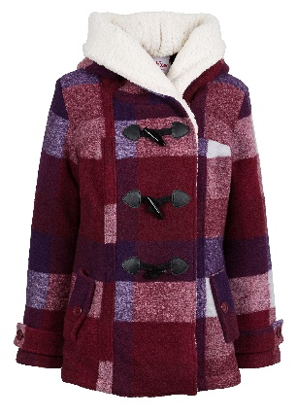
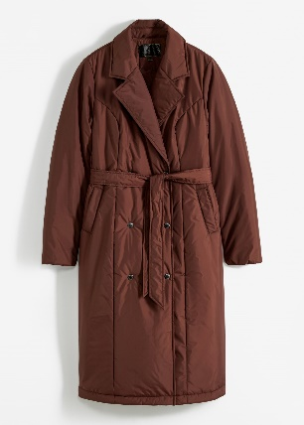
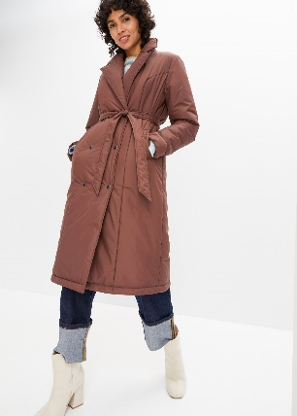
923401 | 40 | DOB | Jacken | Gesteppter Trenchcoat, braun | 2
923401 | 42 | DOB | Jacken | Gesteppter Trenchcoat, braun | 21
923401 | 44 | DOB | Jacken | Gesteppter Trenchcoat, braun | 37
923401 | 46 | DOB | Jacken | Gesteppter Trenchcoat, braun | 23
923401 | 48 | DOB | Jacken | Gesteppter Trenchcoat, braun | 24
923401 | 50 | DOB | Jacken | Gesteppter Trenchcoat, braun | 35
923401 | 52 | DOB | Jacken | Gesteppter Trenchcoat, braun | 4
 |  |  |  | Gesamt | 146
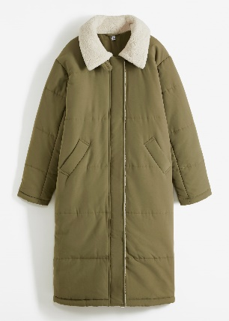
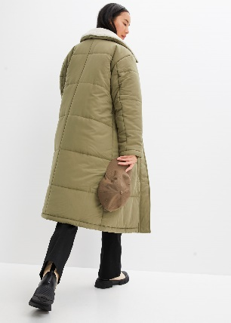
924394 | 38 | DOB | Jacken | Mantel mit Teddyfell, olive/beige | 1
924394 | 40 | DOB | Jacken | Mantel mit Teddyfell, olive/beige | 11
924394 | 42 | DOB | Jacken | Mantel mit Teddyfell, olive/beige | 52
924394 | 44 | DOB | Jacken | Mantel mit Teddyfell, olive/beige | 33
924394 | 46 | DOB | Jacken | Mantel mit Teddyfell, olive/beige | 46
924394 | 48 | DOB | Jacken | Mantel mit Teddyfell, olive/beige | 30
924394 | 50 | DOB | Jacken | Mantel mit Teddyfell, olive/beige | 23
 |  |  |  | Gesamt | 196
943614 | 42 | DOB | Jacken | Jacke mit Teddyfutter, blau/grau kariert | 2
943614 | 44 | DOB | Jacken | Jacke mit Teddyfutter, blau/grau kariert | 89
943614 | 46 | DOB | Jacken | Jacke mit Teddyfutter, blau/grau kariert | 17
 |  |  |  | Gesamt | 108 | 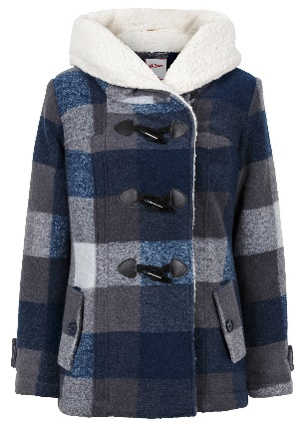 | 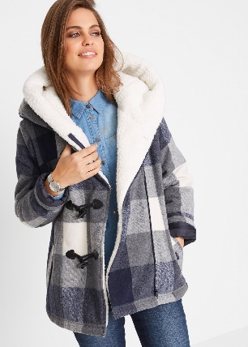
974002 | 46 | DOB | Jacken | Teddy Materialmix Mantel, weiß | 46
974002 | 48 | DOB | Jacken | Teddy Materialmix Mantel, weiß | 32
974002 | 50 | DOB | Jacken | Teddy Materialmix Mantel, weiß | 46
974002 | 52 | DOB | Jacken | Teddy Materialmix Mantel, weiß | 32
 |  |  |  | Gesamt | 156 | 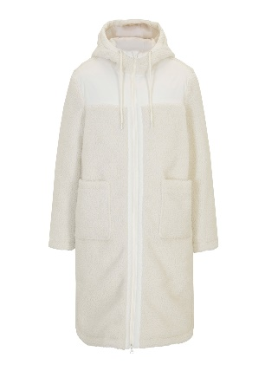 | 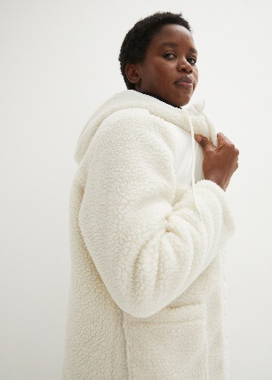

 |  |  |  |  | 683

